Janggelan
TABEL 3 |  |  |  |  |  |  |  |  |  |  |  |  | Janggelan
LUAS AREAL, PRODUKSI DAN PRODUKTIVITAS PERKEBUNAN RAKYAT
TANAMAN SEMUSIM DI JAWA TENGAH TAHUN 2024
KOMODITAS : JANGGELAN/CINCAU

No. | Kabupaten / Kota | Luas Areal |  | Produksi |  | Petani Pekebun (KK) |  | BERDASARKAN AREAL |  | BERDASARKAN PRODUKSI
 |  | Ditanam (Ha) | Dipanen (Ha) | Jumlah (Ton) | Rata-rata (Kg/Ha)
1 | 2 | 3 | 4 | 5 | 6 | 7 |  | KAB/KOTA | PANEN | KAB/KOTA | PRODUKSI
Luas Areal Janggelan Jateng (Ha)
Kab. Wonogiri | 424.00
Kab. Purbalingga | 5.00
1 | Kab. Cilacap | - | - | - | - | - |  | Kab. Wonogiri | 424.00 | Kab. Wonogiri | 840.00
2 | Kab. Banyumas | - | - | - | - | - |  | Kab. Purbalingga | 5.00 | Kab. Purbalingga | 17.50
3 | Kab. Purbalingga | 5.00 | 5.00 | 17.50 | 3,500 | 12.00
4 | Kab. Banjarnegara | - | - | - | - | -
5 | Kab. Kebumen | - | - | - | - | -
6 | Kab. Purworejo | - | - | - | - | -
7 | Kab. Wonosobo | - | - | - | - | -
8 | Kab. Magelang | - | - | - | - | -
9 | Kab. Boyolali | - | - | - | - | -
10 | Kab. Klaten | - | - | - | - | -
11 | Kab. Sukoharjo | - | - | - | - | -
12 | Kab. Wonogiri | 424.00 | 424.00 | 840.00 | 1,981 | 702.00
13 | Kab. Karanganyar | - | - | - | - | -
14 | Kab. Sragen | - | - | - | - | -
15 | Kab. Grobogan | - | - | - | - | -
16 | Kab. Blora | - | - | - | - | -
17 | Kab. Rembang | - | - | - | - | -
18 | Kab. Pati | - | - | - | - | -
19 | Kab. Kudus | - | - | - | - | -
20 | Kab. Jepara | - | - | - | - | -
Produksi Janggelan Jateng (Ton)
Kab. Wonogiri | 840.00
Kab. Purbalingga | 17.50
21 | Kab. Demak | - | - | - | - | -
22 | Kab. Semarang | - | - | - | - | -
23 | Kab. Temanggung | - | - | - | - | -
24 | Kab. Kendal | - | - | - | - | -
25 | Kab. Batang | - | - | - | - | -
26 | Kab. Pekalongan | - | - | - | - | -
27 | Kab. Pemalang | - | - | - | - | -
28 | Kab. Tegal | - | - | - | - | -
29 | Kab. Brebes | - | - | - | - | -
30 | Kota Surakarta | - | - | - | - | -
31 | Kota Salatiga | - | - | - | - | -
32 | Kota Semarang | - | - | - | - | -
JAWA TENGAH 2024 |  | 429.00 | 429.00 | 857.50 | 1,998.83 | 714
JAWA TENGAH 2023 |  | 731.00 | 726.00 | 1,476.07 | 2,033 | 838
JAWA TENGAH 2022 |  | 727.50 | 727.50 | 1,476.10 | 2,029 | 827
JAWA TENGAH 2021 |  | 727.50 | 727.50 | 1,474.64 | 2,027 | 827
JAWA TENGAH 2020 |  | 1,355.00 | 1,355.00 | 2,897.79 | 2,139 | 818
JAWA TENGAH 2019 |  | 1,355.00 | 1,355.00 | 2,856.70 | 2,108 | 818
 | Wujud Produksi : Batang dan daun kering

Perkembangan Produksi Janggelan
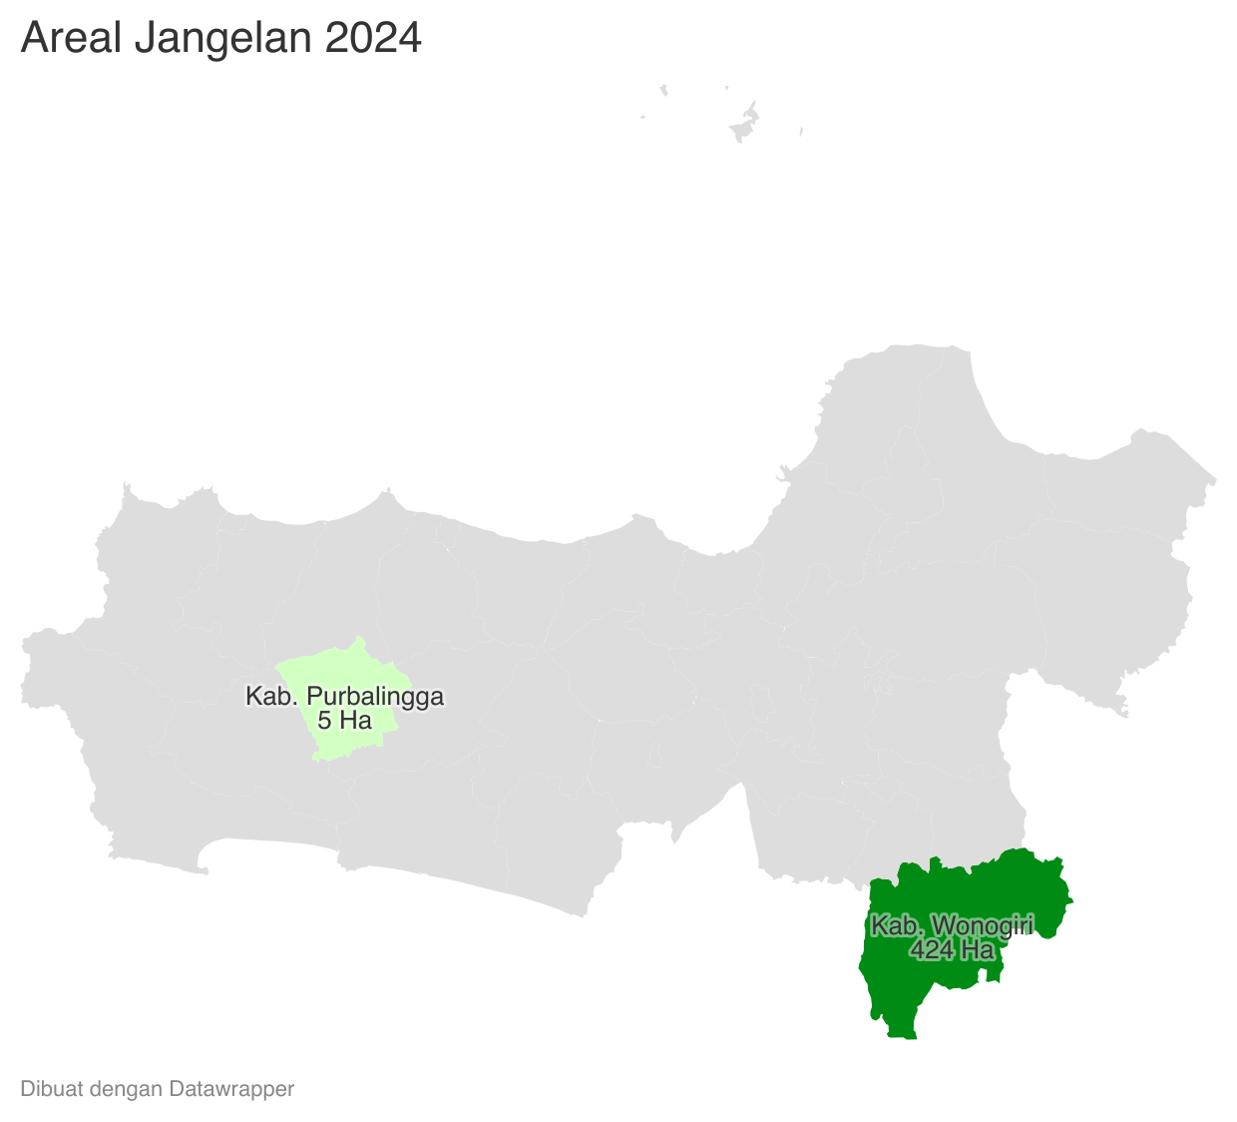
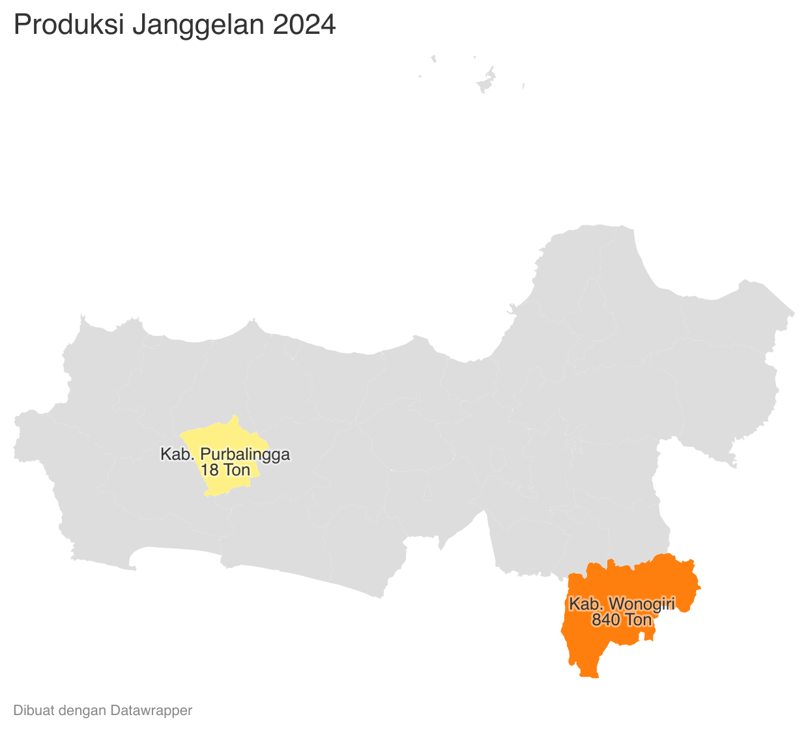
 | Tahun | Produksi |  |  |  |  | https://datawrapper.dwcdn.net/ieyKv/2/ |  |  |  |  | https://datawrapper.dwcdn.net/1CqqH/1/
 | 2024 | 857.50
 | 2023 | 1,476.07
 | 2022 | 1,476.10
 | 2021 | 1,474.64
 | 2020 | 2,897.79
 | 2019 | 2,856.70
 | 2018 | 2,855.34
 | 2017 | 2,944.38
 | 2016 | 5,523.00
 | 2015 | 5,055.00
 | 2014 | 5,523.00
 | 2013 | 5,523.00
 | 2012 | 5,331.00
 | 2011 | 7,114.00
 | 2010 | 4,696.00

